Sheet1
序号 | 图片
1 | 
2 | 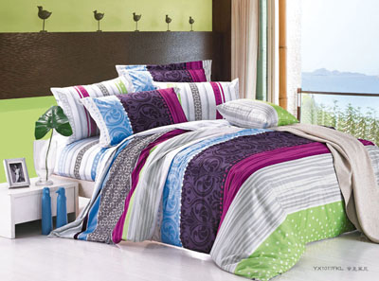
3 | 
4 | 
5 | 
6 | 
7 | 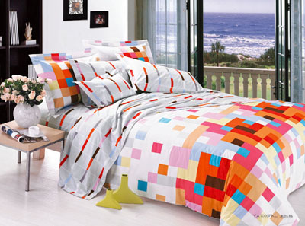
8 | 
9 | 
10 | 
11 | 
12 | 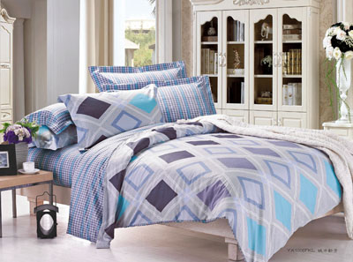
13 | 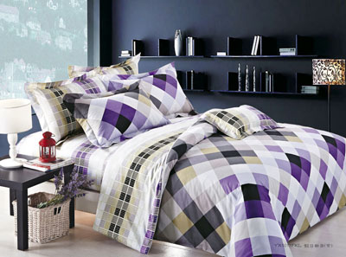
14 | 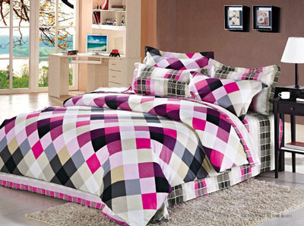
15 | 
16 | 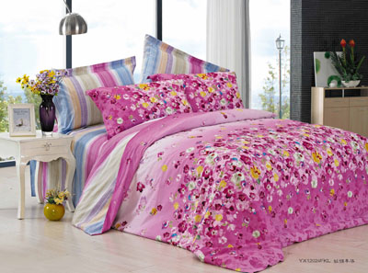
17 | 
18 | 
19 | 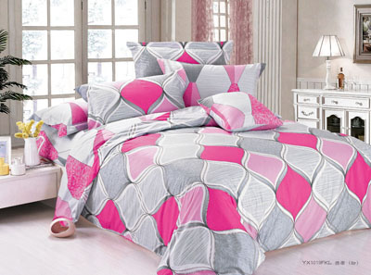
20 | 
21 | 
22 | 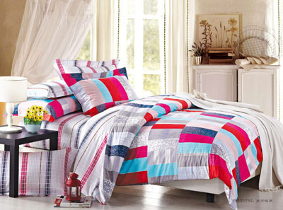
23 | 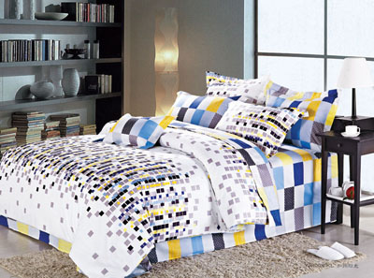
24 | 
25 | 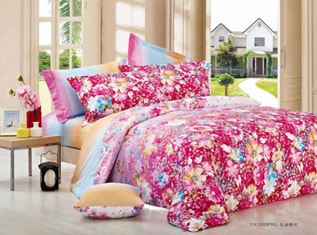
26 | 
27 | 
28 | 
 29
30 | 
 31
 32
 33
34 | 
35 | 
 36
37 | 
 38
 39
40 | 
41 | 
42 | 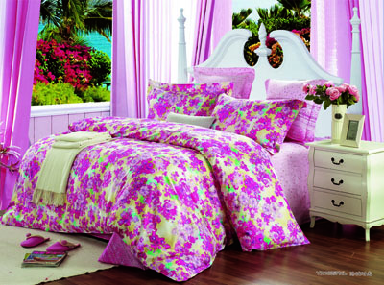
 43
44 | 
45 | 
46 | 
47 | 
48 | 
 49
50 | 
51 | 
 52
53 | 
54 | 
 55
56 | 
57 | 
58 | 
59 | 
 60
61 | 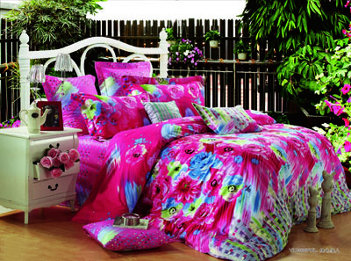
62 | 
 63
64
 65
66 | 
67
68 | 
69 | 
 70
71 | 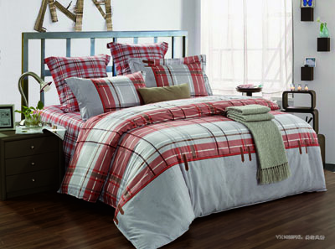
72 | 
73 | 

